상품제안서
잘 지워지는 검정지우개 대 | 상품코드: S41941

 |  |  |  |  |  |  | 02-713-8555 | www.synergygift.co.kr
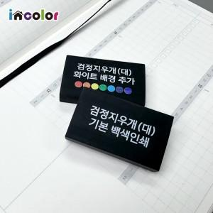

【상세/제작정보】

【인쇄/포장옵션】 | 풀칼라, 백색1도 / OPP(비닐)

【공급단가】 | 수량 | 500~ | 1,000~ | 3,000~ | 10,000~ | 30,000~
*VAT별도 | 단가 | 460원 | 440원 | 430원 | 400원 | 390원

【상품 URL】 | https://www.synergygift.co.kr:443/src/goods_detail.php?gdno=41941

